2024_02_data
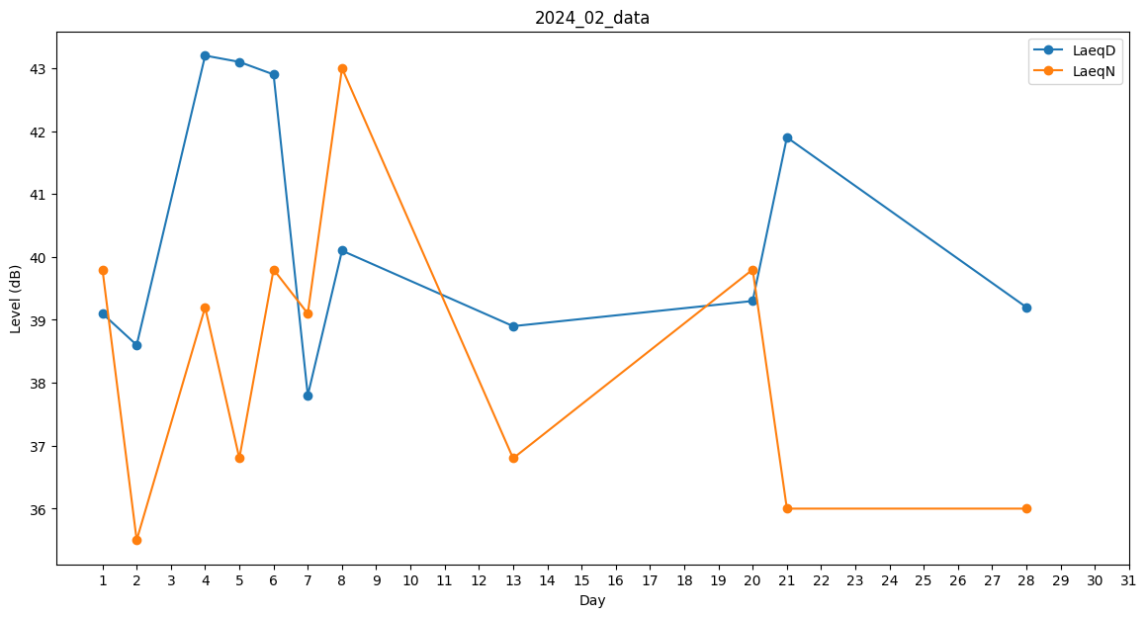
Day | LaeqD | LaeqN
1 | 39.1 | 39.8
2 | 38.6 | 35.5
3 | 41.4 | 0
4 | 43.2 | 39.2
5 | 43.1 | 36.8
6 | 42.9 | 39.8
7 | 37.8 | 39.1
8 | 40.1 | 43
9 | 0 | 0
10 | 37.8 | 0
11 | 0 | 0
12 | 37.9 | 0
13 | 38.9 | 36.8
14 | 37.6 | 0
15 | 0 | 0
16 | 0 | 0
17 | 40.8 | 0
18 | 40.5 | 0
19 | 33.8 | 0
20 | 39.3 | 39.8
21 | 41.9 | 36
22 | 0 | 0
23 | 42.1 | 0
24 | 39.1 | 0
25 | 0 | 0
26 | 0 | 0
27 | 0 | 0
28 | 39.2 | 36
29 | 38.2 | 0

